상품제안서
다예 블렌딩 티 하모니 4종 티백세트 | 상품코드: S40628

 |  |  |  |  |  |  | 02-713-8555 | www.synergygift.co.kr
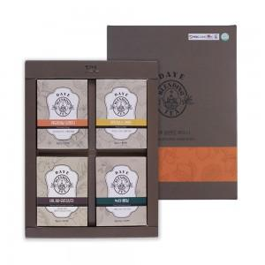

【상세/제작정보】 | <p><span style="font-size: 14pt;">※ 쇼핑백 동봉 상품입니다.</span></p>

【인쇄/포장옵션】 | 스티커 / 포장지포장

【공급단가】 | 수량 | 50~ | 100~ | 500~ | 1,000~ | 2,000~
*VAT별도 | 단가 | 6,890원 | 6,780원 | 6,620원 | 6,360원 | 6,090원

【상품 URL】 | https://www.synergygift.co.kr:443/src/goods_detail.php?gdno=40628

